Sheet1
STT | Tên SORT | Ý Tưởng | Thuật toán (các bước) | Trạng thái tốt nhất | Trạng thái xấu nhất | Độ phức tạp |  |  | Nhận xét khác | Minh Họa | Code mẫu | Ghi chú
 |  |  |  |  |  | Tốt nhất | Trung bình | Xấu nhất
1 | Selection Sort | Tìm kiếm phần tử nhỏ nhất trong mảng và đưa nó về đầu mảng và ta không quan tâm đến phần tử đầu mảng này nữa. Sau đó, ta tiếp tục tìm kiếm phần tử nhỏ nhất của mảng hiện hành và đưa nó về vị trí đầu tiên của mảng hiện hành , lặp lại cho tới khi mảng được sắp xếp hoàn chỉnh. | B1:Duyệt từ đầu đến cuối mảng và tìm kiếm vị trí phần tử nhỏ nhất. B2: Đưa phần tử tại vị trí đó về đầu mảng bằng cách hoán đổi nó với phần tử đầu tiên. B3:Lặp lại bước 1 với mảng hiện hành bắt đầu từ vị trí tiếp theo của phần tử đầu tiên. B4:Kết thúc khi mảng đã được sắp xếp theo thứ tự tăng dần | Khi mảng đã được sắp xếp theo thứ tự tăng dần hoặc đã sắp xếp ở trạng thái gần với đúng thứ tự, thuật toán chỉ thực hiện duyệt qua mảng một lần và không cần thực hiện thao tác gán vị trí của phần tử nhỏ nhất. | Khi mảng đã được sắp xếp theo thứ tự ngược lại, tức là sắp xếp theo thứ tự giảm dần, thuật toán phải thực hiện nhiều hoán đổi phần tử | O(n) | O(n^2) | O(n^2) |  | 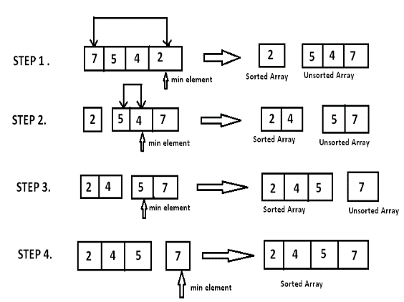 | 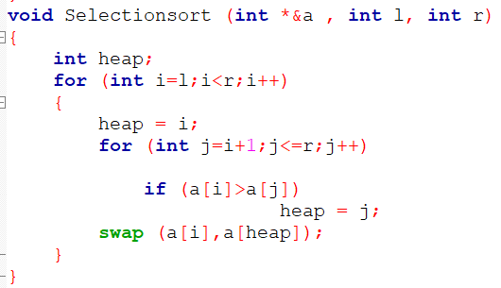
2 | Interchange Sort | Duyệt qua các phần tử trong mảng để so sánh với phần tử đầu tiên của mảng , hoán đổi giá trị mỗi của phần tử đó với phần tử đầu tiên nếu phần tử đó lớn hơn phần tử đầu tiên , sau đó ta không quan tâm tới phần từ này nữa . Tiếp tục duyệt qua các phần tử trong mảng hiện hành để so sánh với phần tử đầu tiên của mảng hiện hành đó , hoán đổi giá trị mỗi của phần tử đó với phần tử đầu tiên của mảng hiện hành, lặp lại cho tới khi mảng được sắp xếp hoàn chỉnh. | B1:Duyệt từ đầu đến cuối mảng và tìm kiếm phần tử nhỏ hơn phần tử đầu tiên hiện tại . B2:Đưa phần tử đó về đầu mảng bằng cách hoán đổi nó với phần tử đầu tiên. B3:Lặp lại bước 1 với mảng hiện hành bắt đầu từ vị trí tiếp theo của phần tử đầu tiên. B4:Kết thúc khi mảng đã được sắp xếp theo thứ tự tăng dần | Khi mảng đã được sắp xếp theo thứ tự tăng dần hoặc đã sắp xếp ở trạng thái gần với đúng thứ tự, thuật toán chỉ thực hiện duyệt qua mảng một lần và không cần thực hiện thao tác hoán đổi giá trị . | khi mảng phải được sắp xếp theo thứ tự ngược lại thực hiện rất nhiều phép hoán đổi phần tử trong mảng | O(n) | O(n^2) | O(n^2) | Interchange Sort thường được sử dụng khi số lượng phần tử trong mảng nhỏ hoặc khi mảng đã được sắp xếp sẵn để giảm thiểu thời gian thực thi | 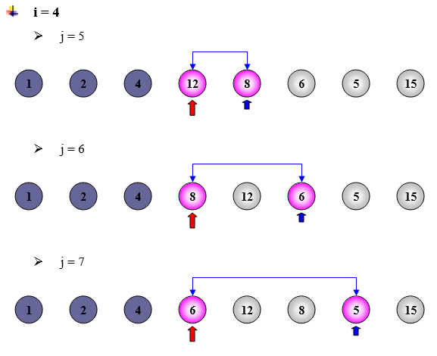 | 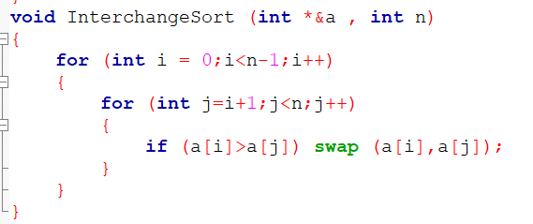
3 | Insertion Sort | (Như cách xếp bài khi chơi Tiến Lên, Muốn sắp một bộ bài theo trật tự người chơi bài rút lần lượt từ quân thứ 2, so sánh với các quân đứng trước nó để chèn vào vị trí thích hợp.) tức là chèn các phần tử vào vị trí đúng của chúng trong danh sách đã sắp xếp từ trước. | B1:Duyệt từ phần tử thứ 2 đến phần tử cuối cùng trong mảng. B2:So sánh phần tử hiện tại với phần tử trước nó để tìm vị trí chèn B3:Nếu phần tử hiện tại nhỏ hơn phần tử trước nó, chuyển các phần tử trong danh sách đã sắp xếp mà lớn hơn phần tử hiện tại sang vị trí tiếp theo. B4:Chèn phần tử hiện tại vào danh sách đã sắp xếp ở vị trí đúng. B5: Lặp cho đến khi nào sắp xếp xong. | Khi danh sách đã sắp xếp (phần tử ngay trước phần tử đang xét bé hơn hoặc bằng phần tử đang xét ) hoặc gần như đã sắp xếp, khi đó số lần hoán đổi sẽ ít hơn, và độ phức tạp của thuật toán sẽ giảm xuống. | khi danh sách đã sắp xếp theo thứ tự ngược lại, tức là các phần tử được sắp xếp theo thứ tự giảm dần. Khi đó, mỗi phần tử đều phải hoán đổi vị trí với tất cả các phần tử đứng trước nó, dẫn đến số lần hoán đổi tối đa là ô n*n, | O(n) | O(n^2) | O(n^2) | Ở trạng thái tốt nhất thì nhanh hơn binaryInsertSort, nhưng chậm hơn khi ở hầu hết các trạng thái khác | 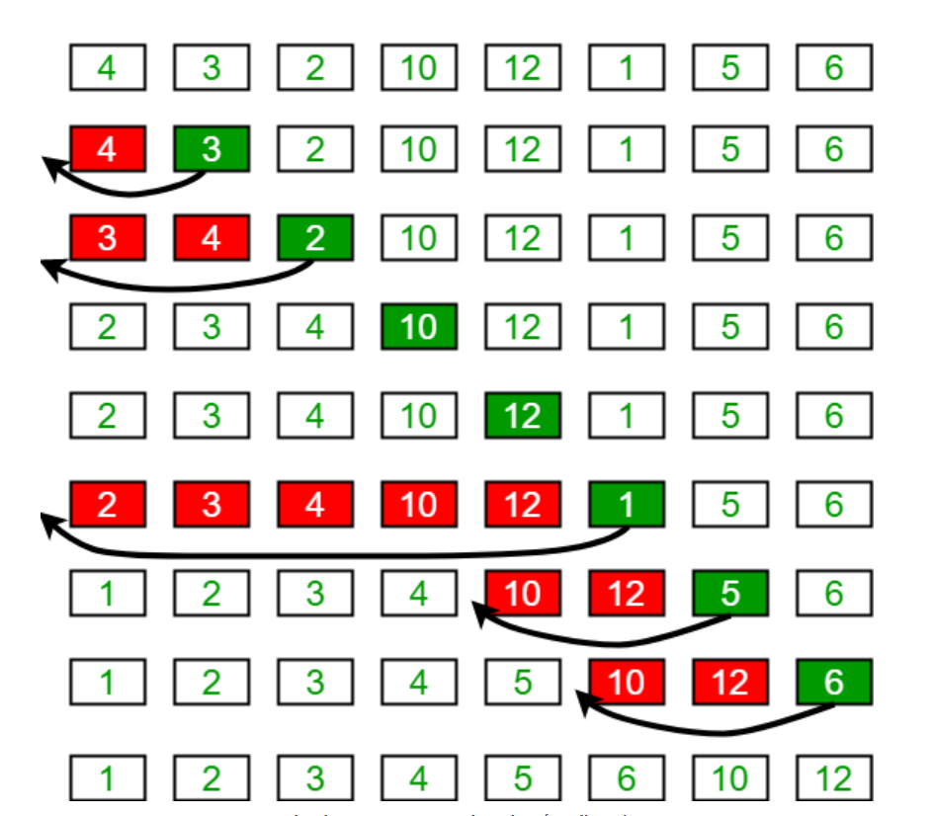 | 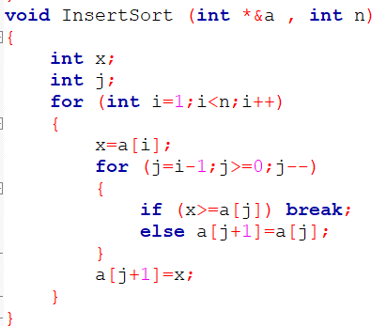
4 | Binary Insertion Sort | Tương tự như INSERTION_SORT nhưng sử dụng tiềm kiếm nhị phân để giảm số lượng so sánh trong sắp xếp chèn. -Tìm kiếm nhị phân bằng cách so sánh giá trị của phần tử cần chèn với phần tử chính giữa của mảng con bên trái phần tử cần chèn (mảng đã sắp xếp), nếu phần tử nhỏ (lớn) hơn giá trị của phần tử chính giữa thì sẽ tiếp tục tìm vị trí chèn trong mảng con bên trái (phải) của phần tử chính giữa, sẽ thực hiện trên các mảng con cho đến khi tìm được vị trí cần chèn. | Các bước tương tự như Insertion Sort nhưng tìm vị trí chèn bằng cách sử dụng tìm kiếm nhị phân | khi danh sách đã được sắp xếp (phần tử ngay trước phần tử đang xét bé hơn hoặc bằng phần tử đang xét ) hoặc gần như đã sắp xếp. Khi đó, số lần lặp lại và số lần tìm kiếm bằng tìm kiếm nhị phân sẽ là rất ít, hoặc số lần dịch chuyển các phần tử phía sau vị trí chèn cũng sẽ là rất ít. | khi danh sách đã được sắp xếp theo thứ tự ngược lại. Khi đó, số lần lặp lại và số lần tìm kiếm bằng tìm kiếm nhị phân sẽ là rất nhiều, và mỗi lần tìm kiếm đều phải dò tới giữa danh sách, dẫn đến số lần dịch chuyển các phần tử phía sau vị trí chèn cũng sẽ rất nhiều. | O(nlogn) | O(n^2) Nhưng nhỏ hơn Insertion Sort | O(n^2) | Chậm hơn InsertionSort khi ở trạng thái tốt nhất |  | 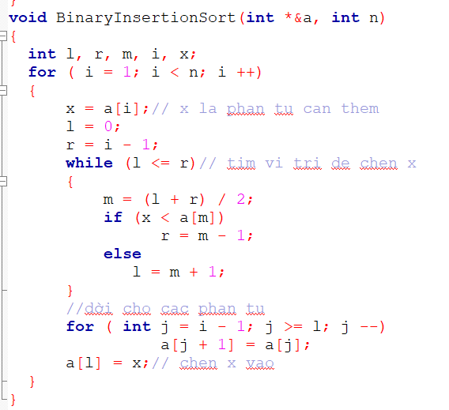
5 | Bubble Sort | Đổi chỗ 2 phần tử liên tiếp nhau nếu chúng đứng sai thứ tự ( số sau bé hơn số trước với trường hợp sắp xếp tang dần và ngược lại) cho đến khi dãy số được sắp xếp. | B1:Chọn phần tử tại vị trí đầu tiên ròi so sánh phần tử đầu tiên và phần tử thứ 2. B2:Nếu phần tử đầu tiên lớn hơn phần tử thứ 2 ta sẽ đổi chỗ. rồi tiếp tục so sánh giái trị tại vị trí thứ 2 và thứ 3. Đổi chỗ nếu chúng không đúng thứ tự. Lặp đến phần tử cuối cùng. B3: tương tự cho các vòng lặp còn lại. Sau mỗi lần lặp thì phần tử lớn nhất sẽ được đưa về vị trí cuối. | Khi danh sách đã được sắp xếp hoàn toàn, tức là không cần thực hiện bất kỳ hoán đổi nào. | Khi mảng được sắp xếp thứ tự ngược lại. | O(n) | O(n^2) | O(n^2) |  | 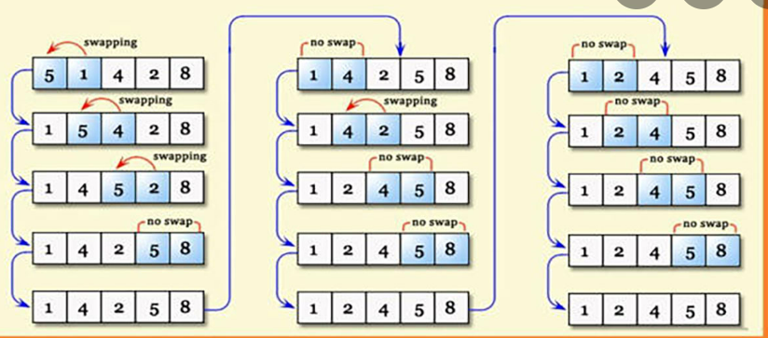 | 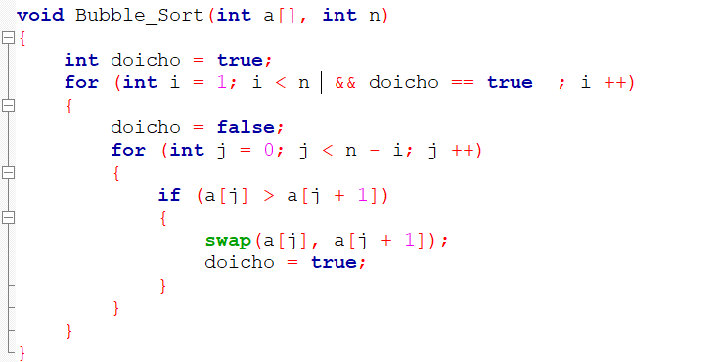
6 | Shaker Sort | Duyệt các phần tử của mảng như Bubble Sort nhằm đưa phần tử nhỏ/lớn nhất lên đầu dãy, sau đó lại đưa phần tử lớn/nhỏ nhất về cuối dãy. Mỗi lần duyệt sẽ đưa ít nhất 2 số về đúng vị trí, lặp lại cho đên khi mảng được sắp xếp hoàn chỉnh hoặc trong quá trình duyệt các phần tử của mảng đã đứng đúng vị trí. | B1:So sánh đôi với nhau các phần tử đầu tiên và đổi chỗ các phần tử nếu phần tử đứng trước lớn hơn phần tử đứng sau. B2:Tiếp tục so sánh đôi với nhau các phần tử từ phần tử thứ 2 cho đến phần tử cuối cùng và đổi chỗ nếu phần tử đứng trước lớn hơn phần tử đứng sau. B3:Lặp lại quá trình này với các phần tử đứng trong khoảng từ phần tử cuối cùng về phía trái đến phần tử thứ 2. Nếu có bất kỳ phần tử nào được đổi chỗ, thực hiện lại ở bước 1. B4:Tiếp tục lặp lại quá trình 3 và 4 đến khi không có phần tử nào được đổi chỗ nữa. | Khi danh sách đã được sắp xếp hoàn toàn, tức là không cần thực hiện bất kỳ hoán đổi nào. | Khi danh sách đầu vào đã được sắp xếp theo thứ tự ngược lại. | O(n) | O(n^2) | O(n^2) | là một thuật toán cải tiến của thuật toán BubbleSort. | 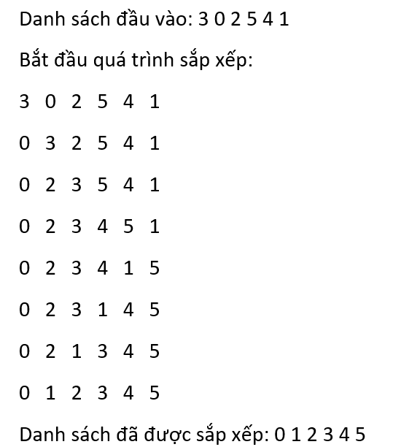 | void ShakerSort (int *&a , int l, int r) {bool k=true; while (l<r && k) { k=false; for (int i = l;i<r;i++) {if (a[i]>a[i+1]) { swap (a[i],a[i+1]); k = true; } } r--; for (int i = r;i>l;i--) {if (a[i]<a[i-1]) { swap (a[i],a[i-1]); k=true; } }l++; }}
7 | Counting Sort | tạo ra 1 mảng đếm lưu số lần suất hiện của mỗi giá trị trong danh sách, sau đó duyệt từ số nhỏ nhất đến số lớn nhất đặt các phần tử vào vị trí phù hợp | B1:Tìm Max và Min của mảng. B2:Khởi tạo mảng đếm duyệt từ Min đến Max để đếm số lần suất hiện của mỗi giá trị. B3:Duyệt qua mảng đếm, giá trị nào có số lần suất hiện >0 thì cho giá trị đó vào mảng kết quả, xuất hiện bao nhiêu lần thì cho vào mảng bấy nhiêu lần. | nếu phạm vi các giá trị trong danh sách nhỏ hơn hoặc bằng số lượng phần tử trong danh sách. (phạm vi giá trị càng nhỏ càng nhanh). | nếu phạm vi các giá trị trong danh sách lớn hơn rất nhiều so với số lượng phần tử trong danh sách. | O(n + k) | O(n + k) | O(n + k) |  |  | void CountingSort (int *&a , int n) { int m=0; int b[200001]={0}; int Max=INT_MIN,Min=INT_MAX; for (int i=0;i<n;i++) { if (Max<a[i]) Max=a[i]; if (Min>a[i]) Min=a[i]; }int k=0; for (int i=Min;i<Max+1;i++) { for (int j=0;j<n;j++) { if (a[j]==i) b[k]++; } k++; } int z=0; for (int i=Min;i<=Max;i++) { if (b[z]!=0) { for (int j=0;j<b[z];j++) { a[m]=i; m++;} } z++; }}
8 | Quick Sort | Sử dụng phương pháp chia để trị để phân hoạch dãy số thành các phân đoạn lớn hơn và nhỏ hơn trên một phần tử chốt được lựa chọn trong dãy số cần sắp xếp. Sau đó dùng đệ quy để sắp xếp phần lớn hơn và phần nhỏ hơn này đến khi các mảng con chỉ còn 1 phần tử. | B1:Chọn 1 phần tử chốt ở giữa B2:Phân hoạch dãy thành 2 phần sao cho phần tử ở trước chốt là nhỏ hơn chốt, các phần tử ở sau đều lớn hơn chốt, dùng hai biến l và r lần lượt trỏ vào đầu và cuối của dãy con cần phân hoạch, và lần lượt di chuyển l và r về phía nhau. B3:Sau khi phân hoạch xong, chốt sẽ được đặt vào vị trí chính giữa của dãy số (tức là vị trí mà left và right gặp nhau). B4:Thực hiện đệ quy sắp xếp các phần tử ở bên trái và bên phải chốt. B5:Dừng lại khi kích thước của mảng con hiện tại chỉ còn một phần tử . | Khi phân đoạn được chia đều thành hai phần bằng nhau. Khi đó, tại mỗi bước đệ quy, số lượng phần tử sẽ giảm đi một nửa, giúp tối đa hóa hiệu suất của thuật toán. | Khi một phần tử được lựa chọn làm chốt và các phần tử còn lại đều nhỏ hơn hoặc lớn hơn chốt, điều này dẫn đến việc dãy số không thể phân chia nhỏ hơn được nữa | O(nlogn) | O(nlogn) | O(n^2) |  | 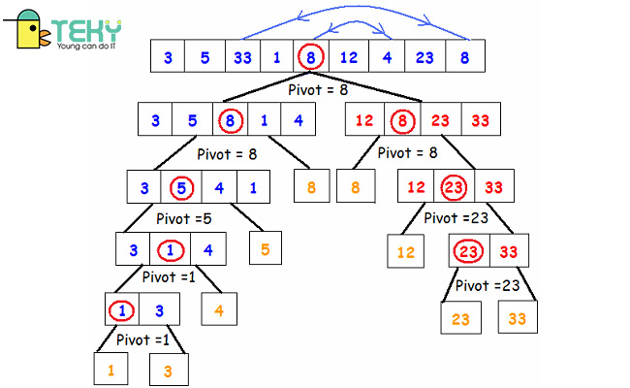 | void Quicksort (int *&a , int l, int r) { int i=l, j=r; int x = a[(l+r)/2]; while (i<=j) { while (a[i]<x) i++; while (a[j]>x) j--; if (i<=j) { swap (a[i],a[j]); i++; j--; } } if (l<j) Quicksort (a,l,j); if (i<r) Quicksort (a,i,r); }
9 | Merge Sort | Luôn chia mảng thành hai phần bằng nhau cho đến khi chỉ còn một phần tử, sau đó tổng hợp các phần tử này lại với nhau để tạo thành dãy đã được sắp xếp. | B1:Chia danh sách thành hai nửa đều nhau : mid = (l + r) / 2, l và r lần lượt là số chỉ số bắt đầu và kết thúc của danh sách. B2:Tiếp tục chia đôi các mảng con này cho đến khi số phần tử của mảng con là 1. B3:Sau cùng gộp các nửa đó thành mảng đã sắp xếp, tạo một danh sách phụ được sử dụng để lưu trữ danh sách đã sắp xếp, tạo hai con trỏ i và j để quét qua từng phần tử của hai nửa danh sách, và tiếp tục lặp lại các bước sau cho đến khi cả hai nửa danh sách đã được ghép lại. | Khi danh sách đầu vào đã được sắp xếp hoàn toàn hoặc gần như đã sắp xếp | khi danh sách đầu vào ngược lại được sắp xếp hoàn toàn theo thứ tự ngược lại | O(nlogn) | O(nlogn) | O(nlogn) |  | 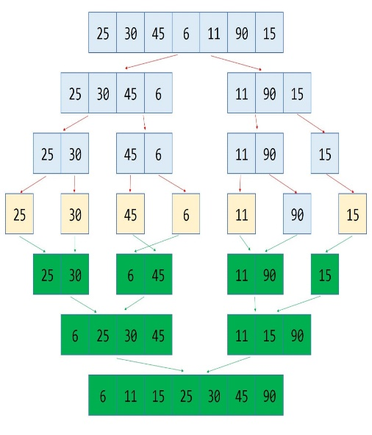 | void Merge(int *&a, int l, int mid, int r) {int k = 0;int i=l;int j=mid + 1; int *b = new int [r-l+1]; while (i<=mid && j<= r) {if (a[i]<a[j]){ b[k]=a[i]; i++;} else {b[k]=a[j]; j++;} k++;} while (i<=mid ) {b[k] = a[i]; i++; k++;} while (j<=r ) {b[k] = a[j]; j++;k++;} for (int i=0;i<k;i++) a[l+i]=b[i]; delete []b;} void Mergesort (int *&a ,int l, int r) {int mid =(l+r)/2; if (l<r) {Mergesort (a,l,mid); Mergesort (a,mid+1,r); Merge (a,l,mid,r);}}
10 | Heap Sort | Sử dụng một cấu trúc dữ liệu gọi là Heap để sắp xếp danh sách. Heap là một cây nhị phân đầy đủ và mỗi nút trong heap đều có giá trị lớn hơn hoặc bằng giá trị của con của nó. Xây dựng một Heap từ danh sách đầu vào sau đó lấy phần tử lớn nhất (tức nút gốc của Heap) ra khỏi Heap và đưa nó vào cuối danh sách, sau đó loại bỏ phần tử vừa lấy ra và tiếp tục lấy phần tử lớn nhất ra khỏi Heap. | B1:Xây dựng một heap từ danh sách đầu vào. Phần tử lớn nhất đặt ở nút gốc theo thuộc tính heap max. B2: Loại bỏ phần tử gốc và đặt nó ở cuối mảng nhị phân. Đặt phần tử cuối cùng của cây nhị phân vào chỗ trống B3: Giảm kích thước của Heap đi 1 đơn vị. B4: Tạo câu trúc dữ liệu Heap cho phần tử gốc để nút gốc chứa phần tử có giá trị lớn nhất. B5: Lặp lại quá trình này cho đến khi tất cả các phần tử của dah sách được sắp xếp đúng. | Khi nút được đưa vào Heap đã đáp ứng đầy đủ tính chất Heap. | Khi danh sách đã được sắp xếp theo thứ tự đảo ngược và Heap phải được tái tạo sau mỗi lần xóa phần tử lớn nhất. | O(nlogn) | O(nlogn) | O(nlogn) |  | 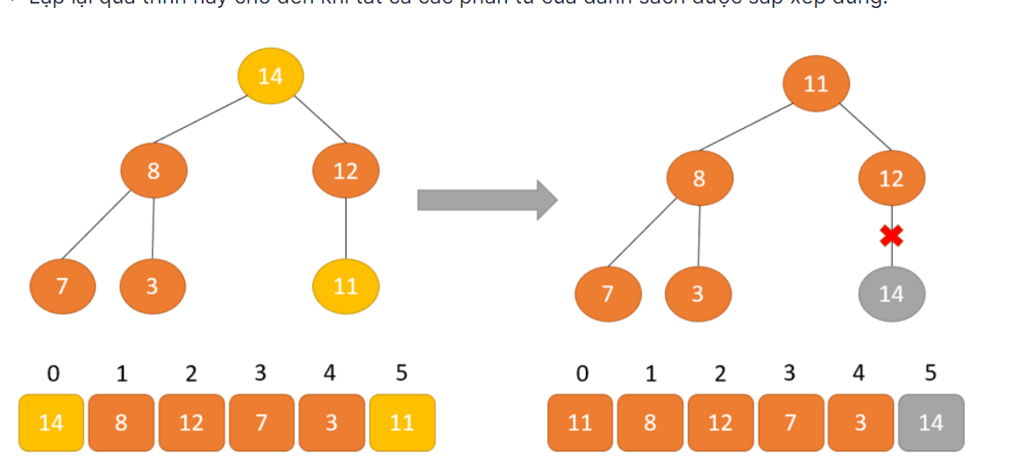 | void HeapMax (int *&a , int n , int i ) {int Max = i;int L=2*i + 1;int R=2*i + 2; if (L < n && a[L]>a[Max]) Max=L; if (R < n && a[R]>a[Max]) Max=R; if (Max!=i) { swap (a[i],a[Max]); HeapMax (a,n,Max);}} void Heapsort (int *&a ,int n) {for (int i = n/2 -1 ;i>=0;i--) HeapMax (a,n,i); for (int i = 0;i<n;i++) { swap (a[0],a[n-1-i]); HeapMax (a,n-1-i,0); }}
11 | Shell Sort | Thực hiện sắp xếp các mảng con trong mảng cần sắp xếp bằng Insertion Sort, với các phần tử của mảng con cách nhau 1 khoảng nhất định trong mảng cần sắp xếp . Lặp lại đến khi nào mảng con ấy chính bằng mảng cần sắp xếp . | B1:Ta lấy khoảng cách giữa các phần tử bằng cách lấy số phần tử chia 2 B2: Sắp xếp các mảng con cách nhau 1 khoảng cách đó như Insertion sort B3: Lặp lại bước 1 cho tới khi nào khoảng cách bằng 0. | Khi danh sách đầu vào đã được sắp xếp hoàn toàn hoặc gần như đã sắp xếp | khi danh sách đầu vào ngược lại được sắp xếp hoàn toàn theo thứ tự ngược lại | O(nlogn) | Phụ thuộc vào khoảng cách | O(n^2) | Cải tiển từ Insertion Sort | 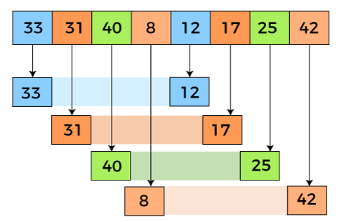 | void ShellSort (int *&a , int n) { int x; int k; for (int i = n/2 ; i > 0 ; i = i/2) { for (int j = i ; j<n ; j++ ) { x=a[j]; for ( k = j-i;k>=0;k = k-i) { if (a[k]<=x) break; else a[k+i]=a[k]; } a[k+i]=x; } } }
12 | Radix Sort | Sắp xếp một danh sách các số nguyên dựa trên các chữ số trong cơ số của chúng. Sắp xếp các số theo từng chữ số, bắt đầu từ chữ số bé nhất, và áp dụng đệ quy cho tất cả các chữ số trong số. | B1: Tìm số lớn nhất. B2:Từ số lớn nhất xác định chữ số tối đa của các phần tử. B3:Chia các giá trị các phần tử thành các digits bắt đầu từ hàng đơn vị đến hàng lớn nhất. B4:sắp xếp các phần tử theo hàng đơn vị. B5:Sau đó sắp xếp tất cả các phần tử theo hàng chục, sử dụng kết quả của hàng trước. B6: Lặp lại B5 cho tất cả các hàng cho đến khi sắp xếp được toàn bộ các chữ số. B7:Trả về danh sách sắp xếp. | khi giá trị lớn nhất của phần tử trong danh sách là hữu hạn, và các phần tử đều có số chữ số bằng nhau | khi giá trị lớn nhất của phần tử trong danh sách là rất lớn, và số chữ số tối đa của các phần tử trong danh sách cũng lớn | O(kn) (k= số lượng phần tử) | O(n) | O(kn) |  | 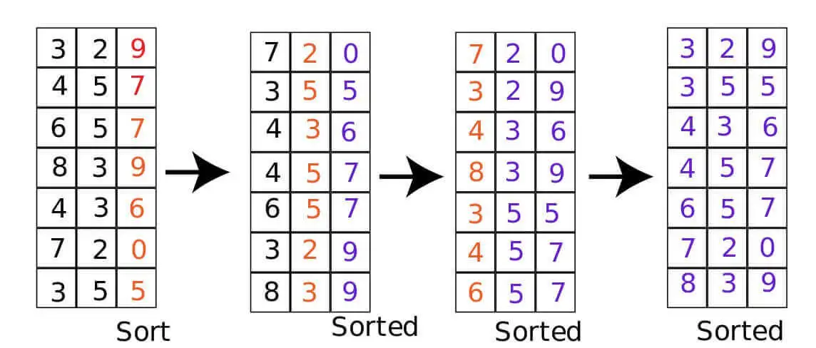 | void Set_value(int *arr, int n, int value) {for (int i = 0; i < n; i++){ arr[i] = value; }}int find_max(int *arr, int n) {int max = INT_MIN; for (int i = 0; i < n; i++){ if (arr[i] > max) max = arr[i]; }return max; }void Count_Sort(int *arr, int digit, int n) {int *count = new int[19];int *output = new int[n]; Set_value(count, 19, 0); for (int i = 0; i < n; i++){ count[arr[i] % (digit*10)/digit + 9]++; } for (int i = 1; i < 19; i++){ count[i] = count[i-1] + count[i]; } for (int i = n-1; i >= 0; i--){ output[count[arr[i] % (digit*10)/digit + 9] - 1 ] =arr[i]; count[arr[i] % (digit*10)/digit + 9]--; }for (int i = 0; i < n; i++) arr[i] = output[i]; }void radix_sort(int *arr, int n) { int max = find_max(arr, n); for (int i = 1; i <= max; i= i* 10){ Count_Sort(arr, i, n);}}
13 | Counting Sort New

